kieu du lieu
kieu du lieu
Mo ta | type | vd | dac diem | lưu ý | them sua xoa | Column4 | nang cap | vd nang cap
Tập hợp Set là một tập hợp các phần tử không có thứ tự. Mọi phần tử trong tập hợp Set là duy nhất (không trùng lặp) và có tính bất biến (không thể thay đổi). | set | a={1,2,54,5} | -khong co thu tu -bat bien -khong trung lap
Tuple là tập hợp dữ liệu hỗn hợp có thứ tự và không thể thay đổi được(khong the xoa, thay doi) | tuple | a=(1,2,4,35,4) | -co thu tu -khong the thay doi duoc -hon tap -cho phep trung lap | set không chứa phần tử thuộc kiểu list or dict | add():thêm 1 phần tử update(): thêm nhiều phần tử discard():giữ nguyên set nếu phần tử xóa không có remove():phần tử mà không có thì lỗi pop():xóa ngẫu nhiên clear():xóa all phần tử del():xóa luôn set frozenset(sets):tạo 1 tập hợp bất biến, dùng chỉ đọc issubset(): kiem tra 1 tap co phai la tap con hay ko issuperset(): kiem tra co phai la tap cha isdisjoint(): kiem tra 2 tap co tach roi hay ko sorted(): de sap xep neu muon sap xep ta hop | a.add(239) a.update([2,3,5],{15,2,65}) a.discard(3) a.remove(5) a.pop() super_set = {120,230,430,220,150,650,710} sub_set = {230,220,150} print(sub_set.issubset(super_set)) print(super_set.issubset(sub_set)) print(color_set2.isdisjoint(color_set1)) sorted(sets) | dọc vào n dòng từ bàn phím. Trong đó mỗi dòng ứng với 1 tập hợp phan cach nhau bang khoang trang
Kiểu dictionary biểu diễn một ánh xạ quan hệ giữa một khóa và một giá trị. Mỗi dictionary sẽ bao gồm danh sách của các cặp khóa và giá trị. Mỗi khóa được liên kết với một giá trị cụ thể và chúng ta có thể truy xuất giá trị cụ thể này dựa trên khóa của nó. | dict | a = {100: 'Hundred', 200: 'Two Hundred', 300: 'Three Hundred'} | -khong co thu tu -tinh duy nhat -co the thay doi duoc | Khóa trong từ điển phải là duy nhất và phải thuộc kiểu dữ liệu bất biến như chuỗi ký tự, số, hay tuples. | lấy giá trị :a[100],hoặc dùng get: a.get(200) xac dinh so phan tu tu dien: len() phuong thuc: keys(): tra ve list khoa trong tu dien values():tra ve list gia tri trong tu dien items(): tra ve 1 tuple voi mỗi phần tử là 1 key-value update(): vừa sửa vừa thêm được, thêm nhiều khóa 1 lần được! khi su dung update de noi tap hop 2 tu dien thi gia tri dau tien bi ghi de: dict1.update(dict2)->gt dict2 se luu de len dict1 neu trung key copy(): dung copy de gan, hoac copy vd: dict2=dict1.copy() sorted(dict1.items()),sorted(dict1),sorted(dict1.values()) | print(len(person)) sales = { 'apple': 2, 'orange': 3, 'grapes': 4 } print(sales.items()) print(sales.values()) print(sales.items()) for key in sales: print(key,":",sales[key]) person = {"name": "Nam", 'country': "Viet Nam", "telephone": 123456789, "age":20} person["weight"]=70 person.update({"height":1.75}) xóa bằng cách : person.pop('telephone') hoac person.popitem() neu dung gan dict2=dict1 thi khi thay doi gia tri dict nay thi dict kia cung bi anh huong | Lưu ý: Sự khác biệt giữa phương thức get() và cách truy cập vào phần tử bằng cách sử dụng khóa dict[key] đó là phương thức get() sẽ trả về giá trị mặc định nếu khóa không tồn tại trong đối tượng kiểu từ điển. Tuy nhiên, nếu khóa không được tìm thấy, việc sử dụng cú pháp dict[key] sẽ đưa ra một ngoại lệ KeyError. | dict.get(key[, value]) ví dụ lấy giá trị trong 1 dict lồng nhau : print(sampleDict.get("class").get("student").get("marks").get("history")) | 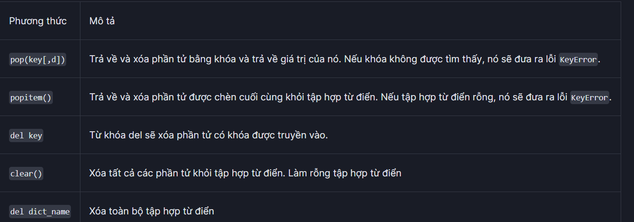 | 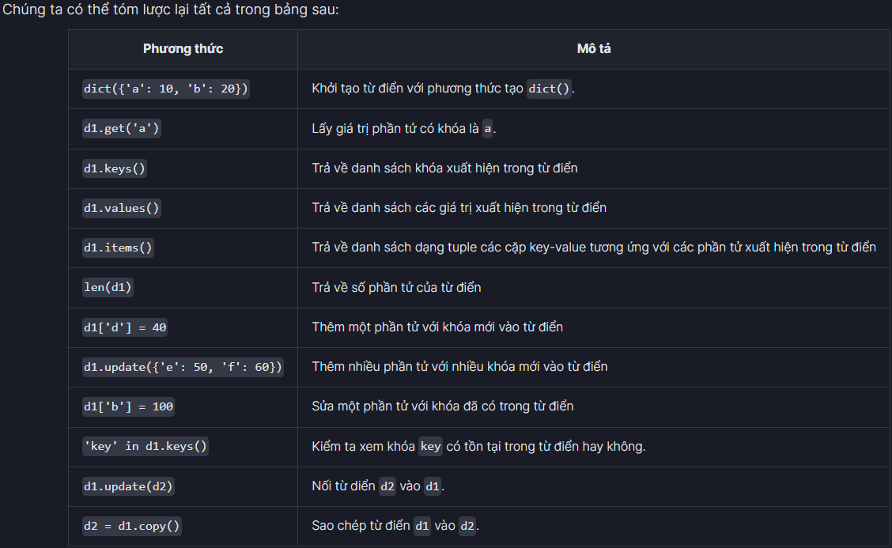
List Comprehensions Dictionary Comprehensions Set Comprehensions Generator Comprehensions | Comprehension | list comprehensions: input_list = range(20) list_using_comp = [var for var in input_list if var % 2 == 0] print("Output List using list comprehensions:", list_using_comp) output_List = [expression(variable) for variable in input_List [if variable condition1][if variable condition2]]

LIST
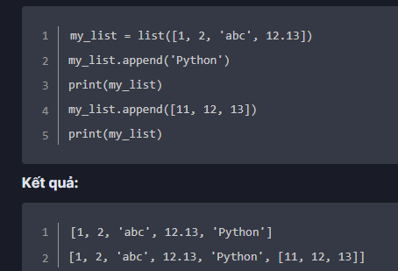
Tìm phần tử trong 1 danh sách | my_list = list([1, 2, 3, 4, 3, 5, 6]) | Phương thức index() sẽ nhận vào giá trị của phần tử làm một tham số và trả về giá trị xuất hiện đầu tiên của phần tử hoặc trả về ValueError nếu phần tử không tồn tại. | 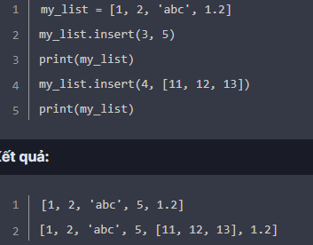 Chúng ta có thể thêm một phần tử mới hoặc tập hợp các phần tử vào trong danh sách bằng cách sử dụng các phương thức append(), insert() và extend(). | 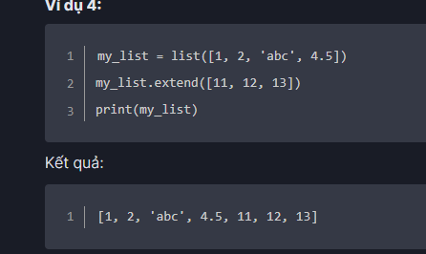
 | print(my_list.index(3))
Sắp xếp danh sách | list.sort(key=..., reverse=...) | 1. reverse: Nếu giá trị là True, danh sách đã được sắp xếp sẽ bị đảo ngược (hoặc sắp xếp theo thứ tự giảm dần).
 | vowels = ['e', 'a', 'u', 'o', 'i'] vowels.sort(reverse=True) print('Sorted list (in Descending):', vowels) | 2. key: Là một hàm đóng có nhiệm vụ chỉ định thuộc tính sắp xếp cho các phần tử con trong mảng.
đảo ngược | mylist.reverse()
max,min,sum | max(mylist)
đếm | coutn=mylist.count('i') |  |  |  |  | my_list.insert(3, 5)
copy() | new_list = my_list1.copy() | Phương thức sao chép copy() có thể được sử dụng để tạo bản sao của một danh sách. Thao tác này sẽ tạo một danh sách mới và bất kỳ thay đổi nào được thực hiện trong danh sách ban đầu sẽ không làm ảnh hưởng đến danh sách mới.

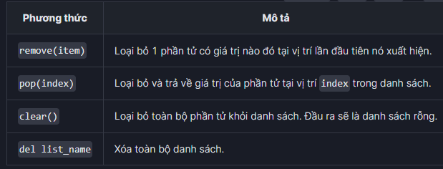
any() | Các giá trị có trong danh sách | Giá trị trả về
 | Tất cả các giá trị đều đúng | TRUE | samplelist1 = [1,1,True]
 | 1 hoặc nhiều giá trị False | FALSE | samplelist2 = [0,1,True,1] |  |  |  | my_list.append('Python')
 | Tất cả các giá trị là False | FALSE | samplelist3 = [0,0,False] |  |  |  | my_list.insert(3, 5)
 | Danh sách rỗng | TRUE | print(all(samplelist4))
Các giá trị có trong danh sách | Giá trị trả về |  | Nói tóm lại:
Tất cả các giá trị là True | TRUE | samplelist1 = [1,1,True] print(any(samplelist1)) | Để thêm một phần tử vào cuối danh sách chúng ta sử dụng append().
1 hoặc nhiều giá trị là False | TRUE | samplelist2 = [0,1,True,1] | Để thêm một phần tử vào một vị trí bất kỳ trong danh sách, chúng ta sử dụng insert().
Tất cả các giá trị là False | FALSE | samplelist3 = [0,0,False] | Để thêm một tập các phần tử vào cuối danh sách, chúng ta sử dụng extend().
Danh sách rỗng | False | samplelist4 = []
 |  |  | Ngoài ra: Hãy nhớ del là câu lệnh (từ khóa) còn remove(), clear(), pop() là phương thức. Phương thức thì có đối số còn từ khóa thì không.Như vậy, để xóa các phần tử trong danh sách chúng ta có cách cách sau:
 |  |  | Sử dụng phương thức remove(value) để xóa phần tử đầu tiên có giá trị value nào đó.
 |  |  | Sử dụng phương thức pop(index) để xóa phần tử tại vị trí có chỉ số index nào đó và nếu cần trả kết quả lại.
 |  |  | Sử dụng từ khóa del để xóa một hoặc nhiều phần tử trong một khoảng chỉ số nào đó trong danh sách. Bao gồm cả việc xóa danh sách.
 |  |  | Sử dụng phương thức clear() để xóa toàn bộ các phần tử của danh sách nhưng vẫn giữ lại tên của nó trong chương trình.

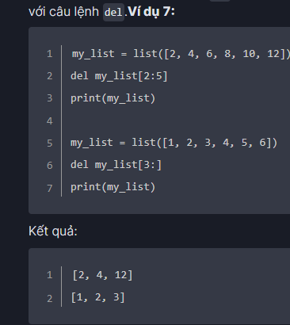
 |  |  | Ngoài ra, chúng ta cũng có thể chọn cách gán các phần tử rỗng cho một đoạn cắt của danh sách. Tuy nhiên, cách này không thường dùng.
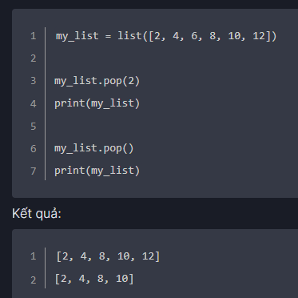
Phương thức strip(), lstrip() và rstrip() | string.strip([chars])
lang = " Python "
x = lang.strip()
print("Of all Programming Language", x, "is my favorite")
x_left=lang.lstrip()
print("Of all Programming Language",x_left,"is my favorite")
x_right=lang.rstrip()
print("Of all Programming Language",x_right,"is my favorite")

phương thức | ví dụ | kết quả | định nghĩa | Column1 | Column2
split() | string = 'Python is a great programming language' print(string.split(' ')) | ['Python', 'is', 'a', 'great', 'programming', 'language'] | Với phương thức split() đầu tiên, chúng ta để trống tham số separator do đó, nó sẽ có giá trị mặc định là dấu cách. Điều này làm cho nó tách câu văn bản của chúng ta ở trên thành các từ. | Chuỗi ký tự thoát | Mô tả
str.split(separator, maxsplit) | text= 'I love Python' |  | Còn ở câu split() thứ hai, chúng ta dùng đoạn ký tự phân cách là ', '. Vì ở chuỗi đầu vào number_string, chúng ta nhận thấy rằng các số đang cách nhau bởi 1 dấu phẩy (') và một khoảng trắng ( ). | \n | Xuống dòng mới.
 | print(text.split()) #split with " " separator | ['I', 'love', 'Python'] | Còn ở đoạn split() cuối cùng, chúng ta sử dụng dấu phân tách là dấu :, tuy nhiên dấu này không có trong chuỗi đầu vào number_string do đó, chuỗi này không bị tách gì mà vẫn giữ nguyên (nhưng bị chuyển sang kiểu danh sách gồm 1 phần tử chính là chuỗi gốc ban đầu). | \\ | Dấu gạch chéo.
 |  | ['1', '2', '3', '4', '5'] |  | \' | Dấu nháy đơn.
 | number_string = '1, 2, 3, 4, 5' | ['1, 2, 3, 4, 5'] |  | \" | Dấu nháy kép.
 | print(number_string.split(', ')) #split with ', ' separator |  |  | \b | Xóa ký tự.
 | print(number_string.split(':')) #split with ':' separator |  |  | \f | Sang trang mới.
Ghép chuỗi ký tự với phương thức join() | text = ['Python', 'is', 'a', 'great', 'programming', 'language'] |  |  | \r | Giá trị trả về.
string.join(iterable) | print(' '.join(text)) | Python is a great programming language |  | \t | Khoảng trắng tab.
replace() | str.replace(""," ") |  |  | \v | Khoảng trắng tab dọc.
 |  |  |  | \ooo | Ký tự với giá trị hệ cơ số bát phân (cơ số 8).
 |  |  |  | \xHH | Ký tự với giá trị hệ cơ số thập lục phân (cơ số 16).

